常住人口
 | 4. 常住人口

 | 時点 2022(R4)年10月1日（毎年） |  |  |  |  |  | 平 均 値 |  |  | 116,209
 | 単位 人 |  |  |  |  |  | 標準偏差 |  |  | 179,327
 | 市町村名 | 指標 | 順位 |  | 備考 | 市町村名 | 指標 | 順位 |  | 備考

 | 千葉県 | 6,275,278 |  | － |  | 八街市 | 66,393 |  | 22
 | 千葉市 | 978,801 |  | 1 |  | 印西市 | 106,587 |  | 17
 | 銚子市 | 55,780 |  | 27 |  | 白井市 | 62,118 |  | 25
 | 市川市 | 496,834 |  | 4 |  | 富里市 | 49,191 |  | 28
 | 船橋市 | 645,757 |  | 2 |  | 南房総市 | 34,400 |  | 33
 | 館山市 | 44,124 |  | 31 |  | 匝瑳市 | 33,848 |  | 35
 | 木更津市 | 136,468 |  | 13 |  | 香取市 | 69,933 |  | 21
 | 松戸市 | 496,862 |  | 3 |  | 山武市 | 47,315 |  | 30
 | 野田市 | 152,044 |  | 12 |  | いすみ市 | 34,372 |  | 34
 | 茂原市 | 85,827 |  | 19 |  | 大網白里市 | 47,561 |  | 29
 | 成田市 | 131,476 |  | 14 |  | 酒々井町 | 20,390 |  | 38
 | 佐倉市 | 166,335 |  | 11 |  | 栄町 | 19,722 |  | 39
 | 東金市 | 57,753 |  | 26 |  | 神崎町 | 5,667 |  | 54
 | 旭市 | 62,508 |  | 24 |  | 多古町 | 13,185 |  | 43
 | 習志野市 | 176,004 |  | 9 |  | 東庄町 | 12,746 |  | 44
 | 柏市 | 432,450 |  | 5 |  | 九十九里町 | 13,930 |  | 41
 | 勝浦市 | 16,163 |  | 40 |  | 芝山町 | 6,838 |  | 49
 | 市原市 | 265,889 |  | 6 |  | 横芝光町 | 21,446 |  | 37
 | 流山市 | 207,808 |  | 7 |  | 一宮町 | 11,885 |  | 45
 | 八千代市 | 202,369 |  | 8 |  | 睦沢町 | 6,574 |  | 51
 | 我孫子市 | 129,862 |  | 15 |  | 長生村 | 13,522 |  | 42
 | 鴨川市 | 31,186 |  | 36 |  | 白子町 | 9,988 |  | 46
 | 鎌ケ谷市 | 109,741 |  | 16 |  | 長柄町 | 6,442 |  | 53
 | 君津市 | 80,476 |  | 20 |  | 長南町 | 6,924 |  | 48
 | 富津市 | 40,902 |  | 32 |  | 大多喜町 | 8,492 |  | 47
 | 浦安市 | 169,959 |  | 10 |  | 御宿町 | 6,679 |  | 50
 | 四街道市 | 94,588 |  | 18 |  | 鋸南町 | 6,546 |  | 52
 | 袖ケ浦市 | 64,618 |  | 23

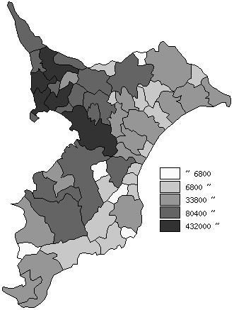
 | 千葉県の推移
平成30年 | 6268585
令和元年 | 6279026
令和2年 | 6284480
令和3年 | 6278007
令和4年 | 6275278

《備 考》 ・資料出所 統計課「千葉県毎月常住人口調査」 ・算出方法 直近の国勢調査人口を基準とし、これに毎月の住民基本台帳の増減数を 加算して集計しています。令和元年以前は平成27年国勢調査人口を基準と しています。

